Información
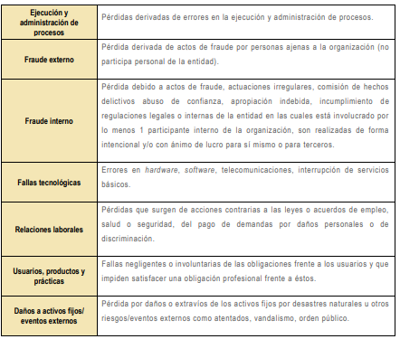
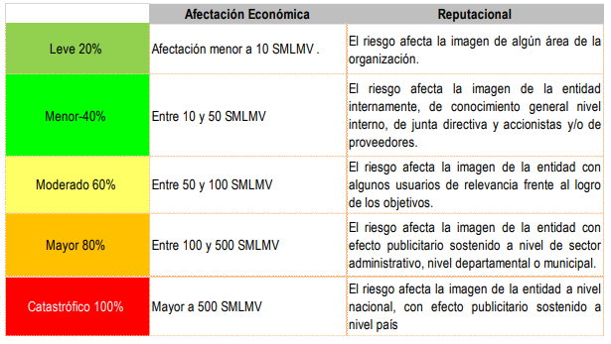
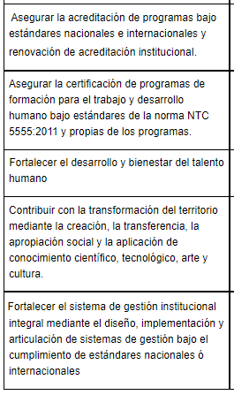
Factores del riesgo |  |  | Clasificación del Riesgo | Criterios para definir el nivel de impacto | Objetivo de la Calidad
Factor | Definición | Descripción
Procesos | Eventos relacionados con errores en las actividades que deben realizar los servidores de la organización. | *Falta de procedimientos *Errores de grabación, autorización *Errores en cálculos para pagos internos y externos *Falta de capacitación, temas relacionados con el personal
Talento humano | Incluye seguridad y salud en el trabajo. Se analiza posible dolo e intención frente a la corrupción. | *Hurto activos *Posibles comportamientos no éticos de los empleados *Fraude interno (corrupción, soborno)
Tecnología | Eventos relacionados con la infraestructura tecnológica de la entidad. | *Daño de equipos *Caída de aplicaciones *Caída de redes *Errores en programas
Infraestructura | Eventos relacionados con la infraestructura física de la entidad. | *Derrumbes *Incendios *Inundaciones *Daños a activos fijos
Evento externo | Situaciones externas que afectan la entidad. | *Suplantación de identidad *Asalto a la oficina *Atentados, vandalismo, orden público

 | Relación entre factores de riesgos y clasificación del riesgo
